1
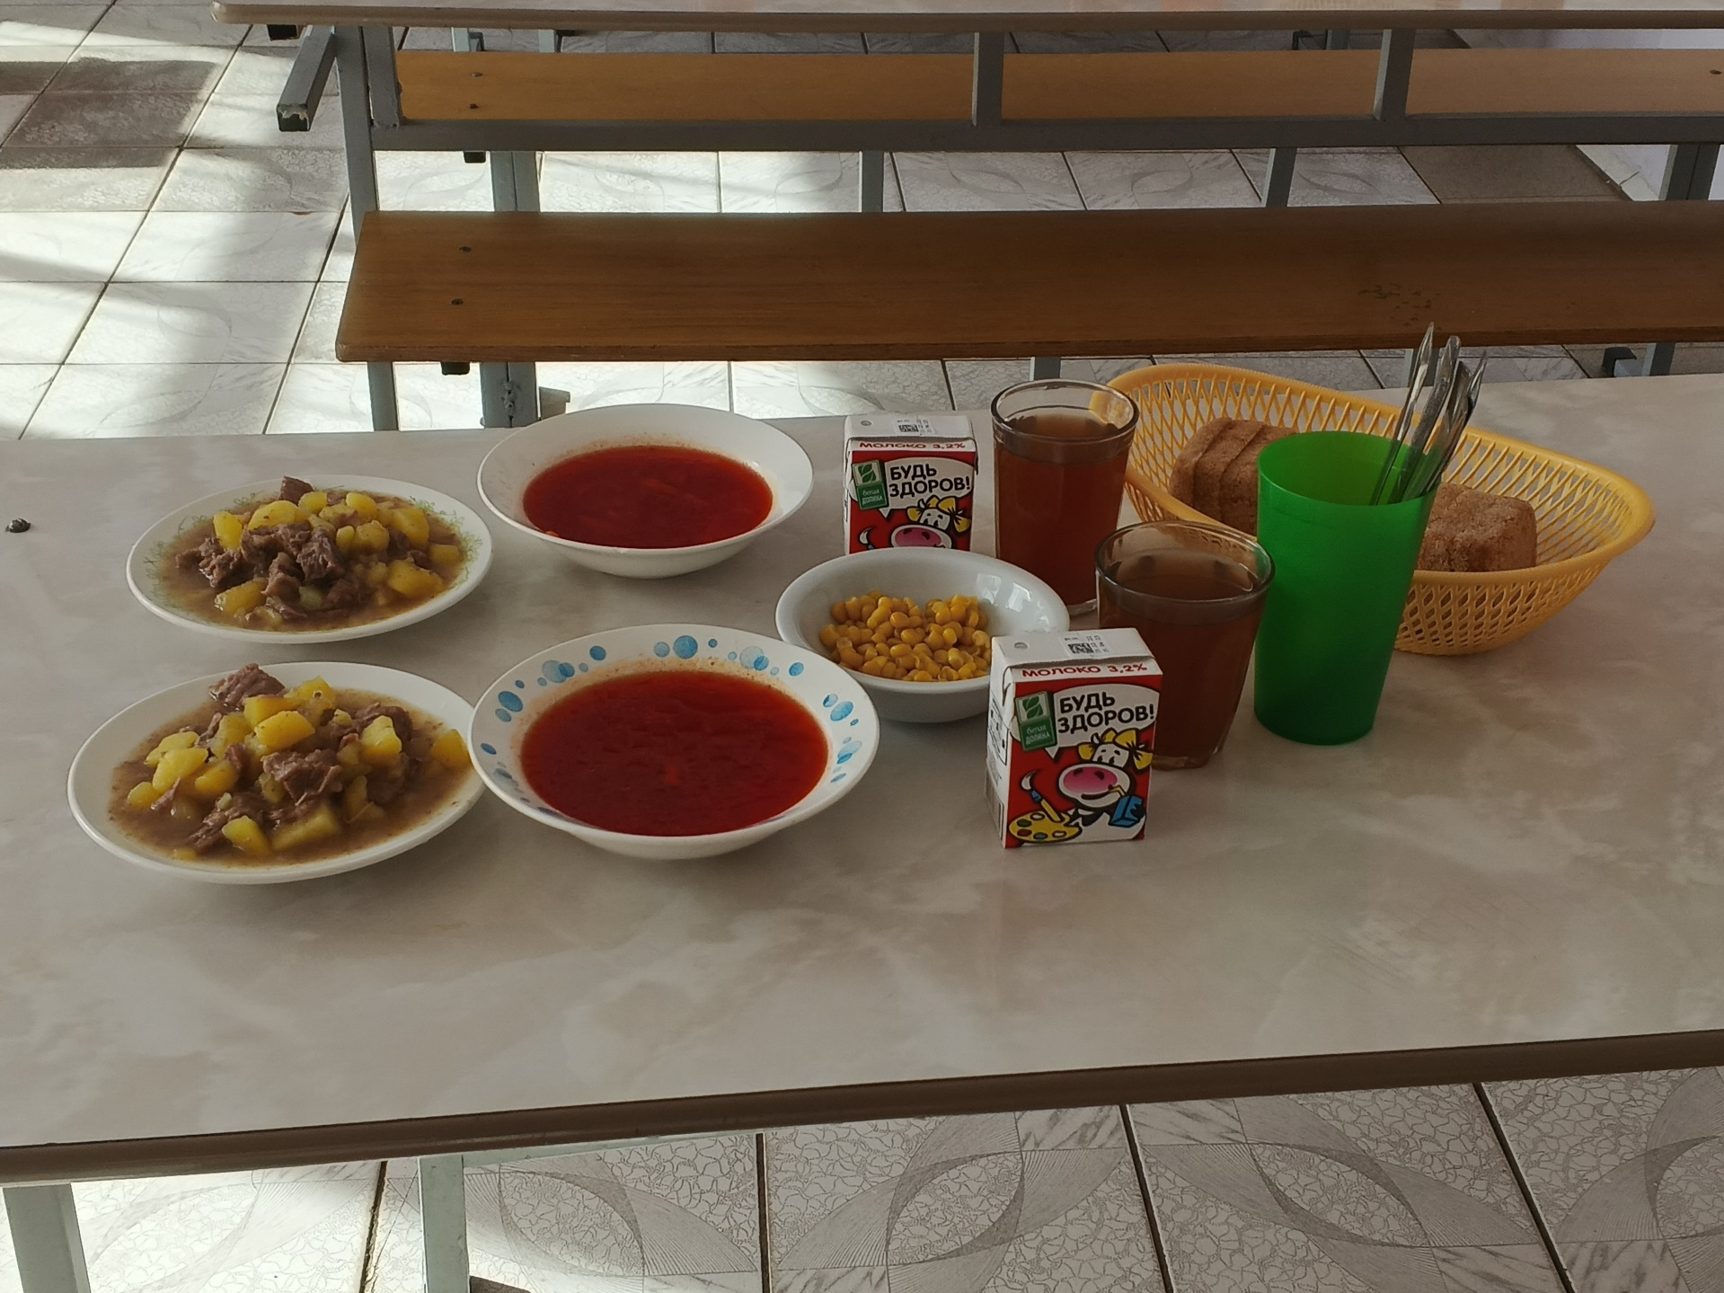
Школа | МОУ"Лицей №3 им. П.А.Столыпина" |  |  | Отд./корп |  |  |  | День | 15.03.2023

Прием пищи | Раздел | № рец. | Блюдо | Выход, г | Цена | Калорийность | Белки | Жиры | Углеводы
Завтрак

Завтрак 2 | напиток |  | Молоко | 200 | 18.18 | 60 | 3 | 3 | 5

Обед | закуска | 92 | Кукуруза консервированая отварная | 25 | 5.60 | 15 | 1 | 0 | 3
 | 1 блюдо | 24 | Борщ с капустой и картофелем на м\к бульоне | 250 | 18.53 | 148 | 7 | 8 | 12
 | 2 блюдо | 34 | Жаркое по- домашнему | 200\50 | 42.63 | 477 | 25 | 26 | 25
 | напиток | 79 | Компот из смеси сухофруктов | 200 | 4.42 | 121 | 1 | 0 | 31
 | хлеб | 1 | хлеб | 80 | 3.60 | 161 | 6 | 1 | 30

